Hoja1
2023-09-14 13:46:47

LA PAZ 28 - HAEDO 4460-2005
BUENOS AIRES luquearti@gmail.com
____________________________________________________________________________________
 | GANCHO "J"
 | C/ accesorios
 | Zincados
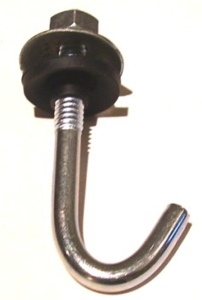

GANCHO "J" C/ACCESORIOS COMPLETO
COD. | MEDIDA | PRECIO
GANJ-50 | 1/4 X 50 | 56.40
GANJ-60 | 1/4 X 60 | 60.39
GANJ-70 | 1/4 X 70 | 63.24
GANJ-80 | 1/4 X 80 | 66.37
GANJ-90 | 1/4 X 90 | 69.51
GANJ-100 | 1/4 X 100 | 73.49
GANJ-110 | 1/4 X 110 | 79.76
GANJ-120 | 1/4 X 120 | 90.02
GANJ-160 | 1/4 X 160 | 105.40

 | PRECIO POR C/U
 | ENVASE POR 100 UNIDADES

 | N

